상품제안서
블루스톰 F19 초미니 휴대용 선풍기(투명) | 상품코드: S41300

 |  |  |  |  |  |  | 02-713-8555 | www.synergygift.co.kr
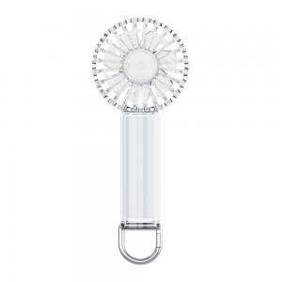 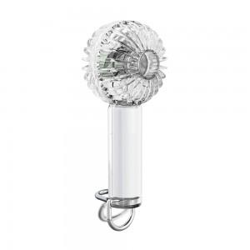 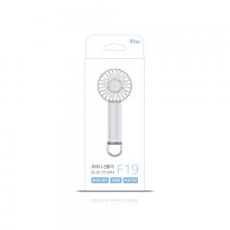

【상세/제작정보】 | - 퓨어 클리어 재질로 바람마저 깨끗하다 클리어 손선풍기 블루스톰-F19<br>- 손잡이 후크로 스탠딩 기능가능, 요즘 유행하는 키링으로 활용가능<br>- 무드라이트가 있어 다양한 칼라의 그라데이션 점등이 가능 : 로맨틱한 밤을 즐기세요<br>- 박스사이즈 : 65 x 55 x 145mm

【인쇄/포장옵션】 | 실크, 레이저 / 포장지포장

【공급단가】 | 수량 | 50~ | 100~ | 500~ | 1,000~ | 2,000~
*VAT별도 | 단가 | 9,300원 | 9,090원 | 8,940원 | 8,720원 | 8,360원

【상품 URL】 | https://www.synergygift.co.kr:443/src/goods_detail.php?gdno=41300

